Sheet1
PostgreSQL構築手順書

ダウンロード
http://www.postgresql.org/download/windows/
インストーラ
http://www.enterprisedb.com/products-services-training/pgdownload#windows

インストールヴィザードでの手順
0. インストーラの実行
 | EXE ファイルの右クリックメニューから「管理者として実行」を選択します。

1. Setup - PostgreSQL
 | Nextをクリックします。

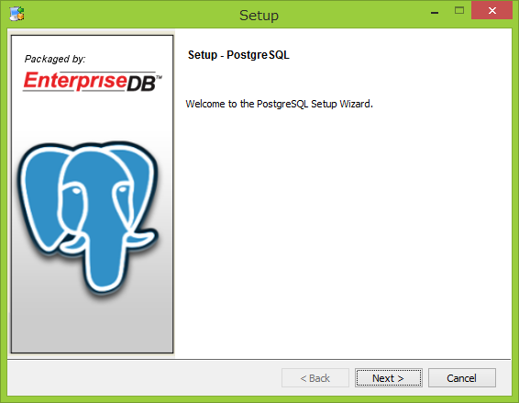

2. Installation Directory
 | PostgreSQL 実行ファイルのインストール先ディレクトリを指定します。ここではデフォルトのC:\Program Files (x86)\PostgreSQL\8.3を指定しています。

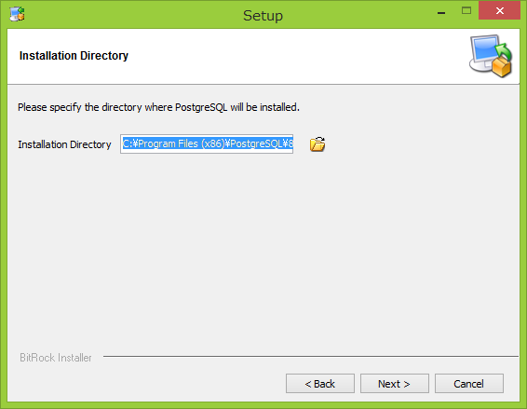

3. Data Directory
 | Files 配下のファイルは保護対象であり、設定ファイルの編集が面倒とのことなので、ここではC:\pgdataに変更しています。

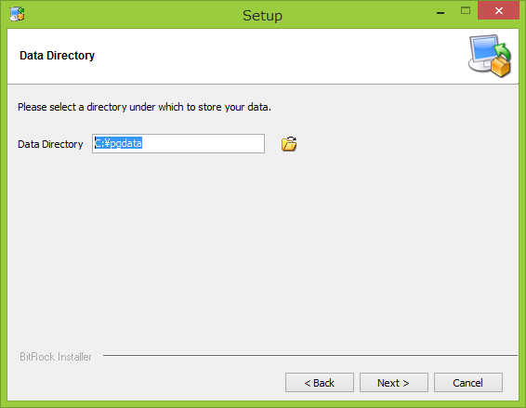

4. Password
 | ここでのパスワードは、Windows アカウントとデータベース管理者の両方で使われます。
 | 過去に PostgreSQL をインストールしたことがある場合、既に Windows に postgres アカウントが作成済みであることに注意してください。

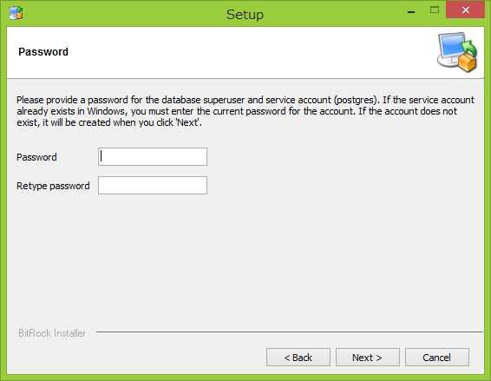

5. Port
 | デフォルトの5432に設定します。

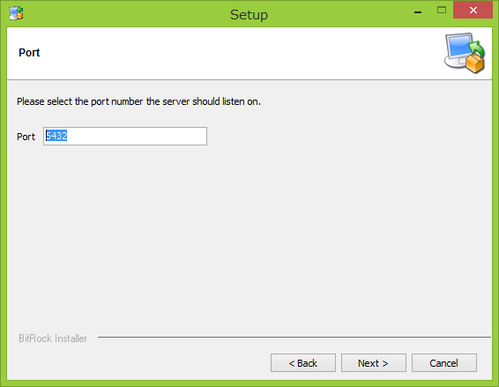

6. Advanced Options
 | デフォルトのDefault localeを選択します。

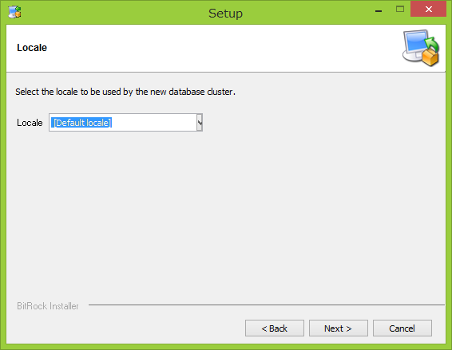

7. Ready to Install
 | Nextをクリックすると実際のインストールが始まります。

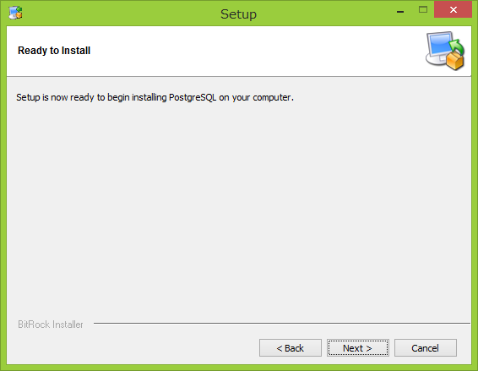

8. Completing the PostgreSQL Setup Wizard
 | PostgreSQL のインストールが完了しました。
 | スタックビルダを使うと、PostgreSQL 用のツール、ドライバ、アプリケーションなどを追加でダウンロードし、インストールできます。
 | スタックビルダはインストール完了後に別途起動することもできます。

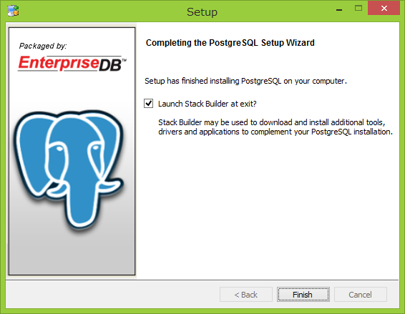

PATHの設定
PostgreSQLを利用するための設定として「(PostgreSQLをインストールしたディレクトリ)\bin」ディレクトリへPATHの設定を行います。
コントロールパネル→システムとセキュリティ→システムからシステムの詳細設定を選択します。

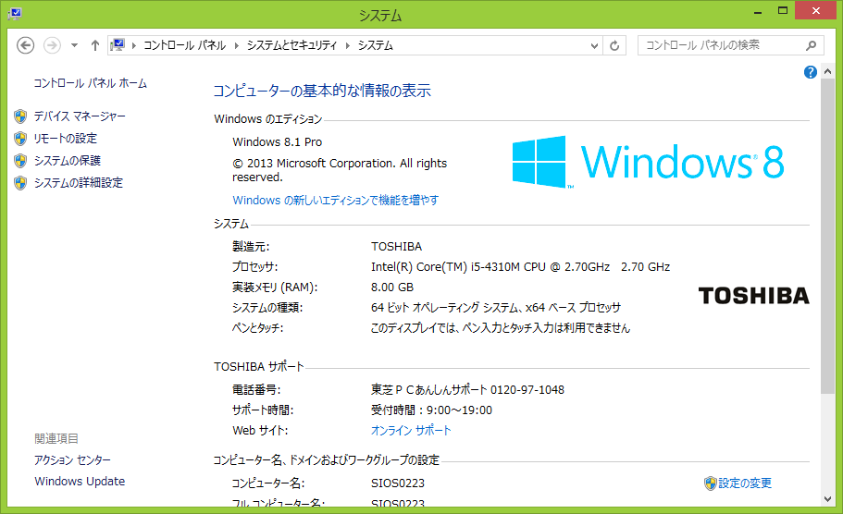

「システムのプロパティ」ダイアログが表示されます。画面下にある「環境変数」をクリックして下さい。

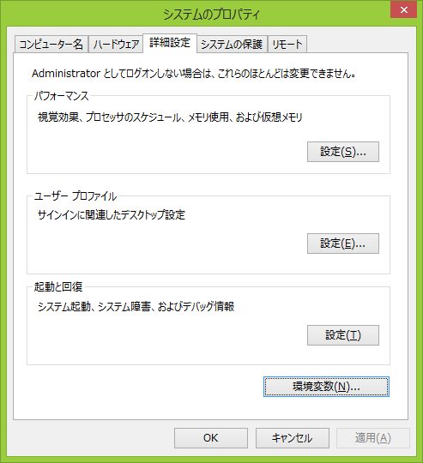

「環境変数」ダイアログが開きます。「Path」と書かれた箇所を一度クリックして選択してから「編集」ボタンをクリックして下さい。

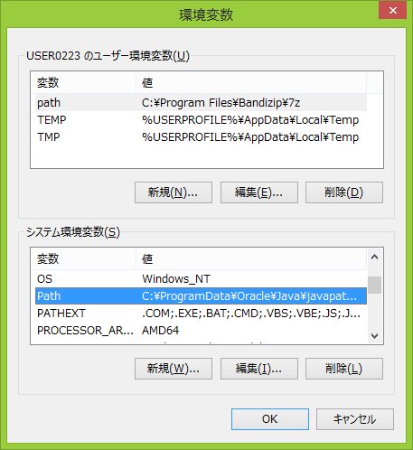

「システム変数の編集」ダイアログが表示されます。
最初から入力されている部分を消さないように注意して最後のところに「C:/Program Files (x86)/PostgreSQL/8.3/bin;」を追加して下さい。
(PostgreSQLをインストールしたディレクトリに合わせて設定する値は変更して下さい)

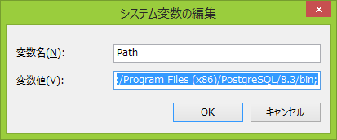

入力が終わったら「OK」ボタンを押して下さい。これでPATHの設定は完了です。

参考ページ
http://lets.postgresql.jp/documents/tutorial/windows/

